Worksheet
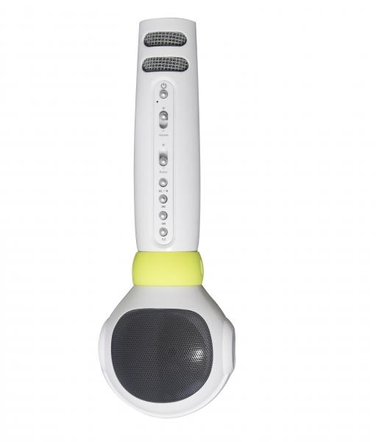
MusicMan Karaoke Mikrofon Kids BT-X36

Artikelnummer | 4687 |  | VE | 20
EAN | 4260358121857 |  | Stück pro Palette | 400
Zollnummer | 85181000 |  | Lagen Pro Palette | 4

Abmessungen - Artikel
Länge(cm) | Breite(cm) | Höhe(cm) | Gewicht(g)
22 | 3.5 | 7.5 | 200

Abmessungen - Artikelverpackung
Länge(cm) | Breite(cm) | Höhe(cm) | Leergewicht(g) | Gewicht(g) Artikel+Verpackung
8 | 9.8 | 24.7 | 48 | 330

Abmessungen - VE Karton (Masterkarton)
Länge(cm) | Breite(cm) | Höhe(cm) | Gewicht(g)
43 | 41.6 | 29 | 7400

Verpackung - Bestandteile
Rest Zubehör (g) | Papier/Pappe (g) | Styropor (g) | Kunstst. Hohlkörper(g) | Kunstst. Folien(g) | Materialverbunde (g)
23 | 27 | 0 | 31 | 0 | 0

Batterie- / Akkuinformationen
Batterie-benötigt | Batterie enthalten | Batterie-Typ | Batterie-System(Art)
Ja | Ja | Akku | Li-Ion - Lithium-Ionen-Akku
Anzahl(stk.) | Gewicht/Stk.(g) | Energiedichte(WH/Kg) | Leistung(WH)
1 | 45 | 0 | 0

Lithium Baterie
Energiegehalt | Gewicht (Kg)
2 | 45

Weiterführende Informationen
Technaxx Reseller Portal

